상품제안서
[플씨드] 무지 쿨마스크 + 국산고급손등커버형 쿨토시 세트 | 상품코드: F13007

 |  |  |  |  |  |  | 02-412-0044 | www.easy1.co.kr
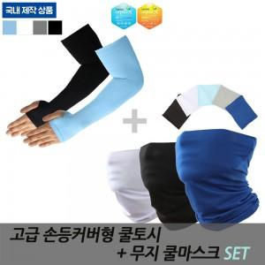

【상세/제작정보】 | ★실크 인쇄비 1도는 토시 한쌍이 아닌 한 팔 기준입니다. ★종이케이스 옵션 추가시 SET OPP 포장 없이 세트 상품만 케이스 포장됩니다.

【인쇄/포장옵션】 | 실크 / OPP(비닐)

【공급단가】 | 수량 | 200~ | 500~ | 1,000~ | 3,000~ | 5,000~
*VAT별도 | 단가 | 5,720원 | 5,630원 | 5,500원 | 5,280원 | 5,060원

【상품 URL】 | https://dev.easy1.co.kr:443/src/goods_detail.php?gdno=13007

